Задание
Задание
Разработать набор тестовых кейсов для проверки корректности работы генератора паролей.
Сайт: http://www.onlinepasswordgenerator.ru/
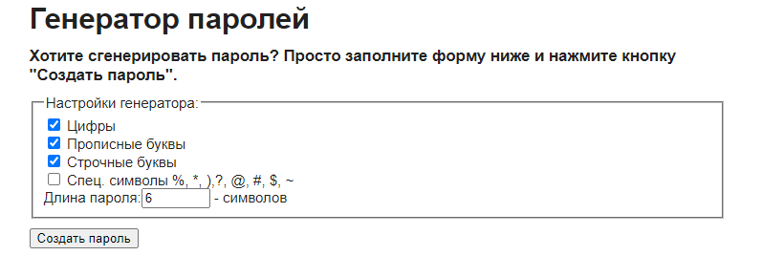

Требования к генератору:
Генератор должен по нажатию кнопки “Создать пароль” предлагать 10 вариантов возможных паролей, удовлетворяющих заданным условиям.
Сгенерированные пароли должны состоять из выбранных групп символов: Цифры, Прописные буквы, Строчные буквы, Спец. символы %, *, ),?, @, #, $, ~.
Каждый пароль должен включать хотя бы один символ из каждой группы.
Длина сгенерированного пароля должна соответствовать числу, введённому в соответствующее текстовое поле. Минимум 6 символов. Максимум 100 символов.
При повторном нажатии кнопки “Создать пароль” должны генерироваться новые пароли.
Дополнительно проверять качество генерации случайных значений не нужно.
По умолчанию в генераторы включены следующие группы символов: Цифры, Прописные буквы, Строчные буквы. Длина установлена равной 6 символам.

Баг-репорты
Проект | Генератор паролей (задание)
Тестировщик | Панькина Ольга
Дата тестирования | 2023-03-31
Окружение | Windows 10 Version 22H2 Google Chrome 111.0.5563.111 |  | Баг-репорты

ID | Заголовок | Предварительные шаги | Шаги для воспроизведения | Ожидаемый результат | Фактический результат | attach: | Серьёзность / Severity
BR-01 | Валидатор срабатывает при вводе значения 100 в поле "Длина пароля". | Открыть сайт: http://www.onlinepasswordgenerator.ru/ | 1. Выбрать в настройках генератора группы символов: Цифры, Прописные буквы | Генерируется 10 вариантов паролей с количеством символов, указанных в поле "Длина пароля" | Появляется предупреждение о превышении максимальной длины пароля. | 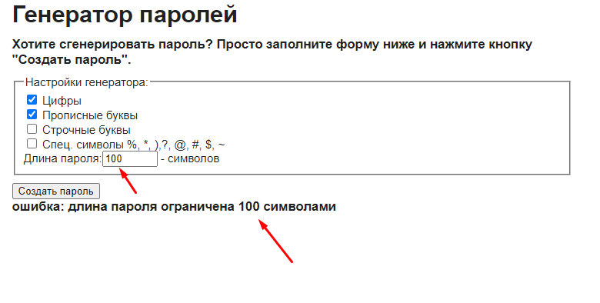 | Значительная (Major)
 |  |  | 2. Установить в настройках генератора длину пароля - "100"
 |  |  | 3. Нажать кнопку "Создать пароль"
BR-02 | Не все сгенерированные пароли содержат хотя бы один символ из каждой группы выбранных символов. | Открыть сайт: http://www.onlinepasswordgenerator.ru/ | 1. Выбрать в настройках генератора группы символов: Прописные буквы, Строчные буквы, Спец.символы | Генерируется 10 вариантов паролей с выбранными группами символов. Каждый сгенерированный пароль включает хотя бы один символ из каждой выбранной группы. | Генерируется 10 вариантов паролей, но не каждый из паролей содержит хотя бы один символ из выбранных групп символов. | 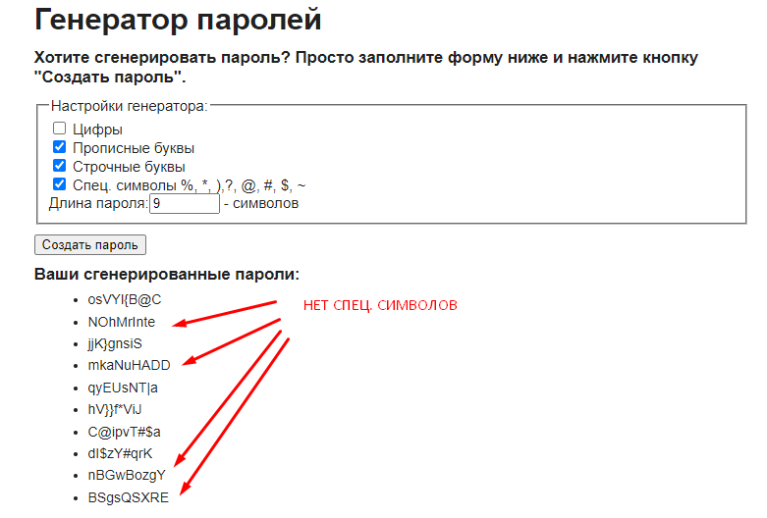 | Значительная (Major)
 |  |  | 2. Установить в настройках генератора длину пароля - "9"
 |  |  | 3. Нажать кнопку "Создать пароль"
BR-03 | При генерации паролей с большим количеством символов пароли отображаются за пределами раздела "Ваши сгенерированные пароли" | Открыть сайт: http://www.onlinepasswordgenerator.ru/ | 1. Выбрать в настройках генератора группы символов: Цифры, Прописные буквы, Строчные буквы | Генерируется 10 вариантов паролей с количеством символов, указанных в поле "Длина пароля". Сгенерированные пароли корректно отображаются в разделе "Ваши сгенерированные пароли". | Генерируется 10 вариантов паролей с количеством символов, указанных в поле "Длина пароля". Cгенерированные пароли отображаются за пределами раздела "Ваши сгенерированные пароли" и сливаются с текстом раздела "О сайте". | 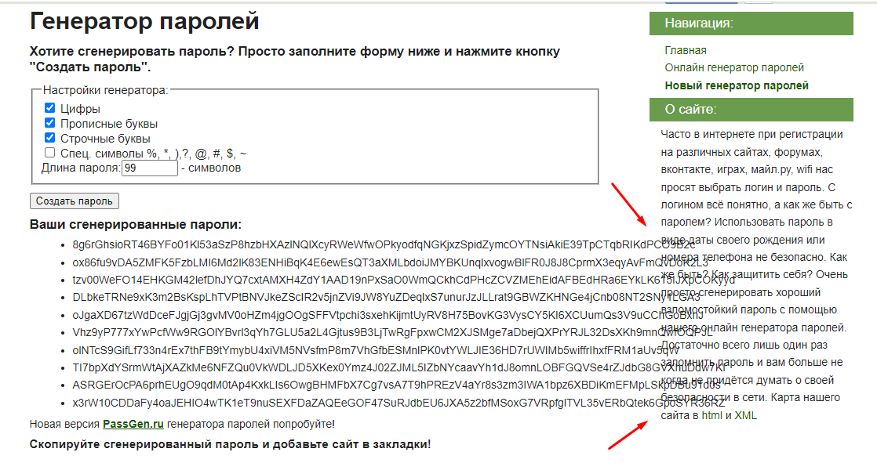 | Незначительная (Minor)
 |  |  | 2. Установить в настройках генератора длину пароля - "99"
 |  |  | 3. Нажать кнопку "Создать пароль"
BR-04 | Не срабатывает валидатор при вводе длины пароля меньше минимальной. | Открыть сайт: http://www.onlinepasswordgenerator.ru/ | 1. Выбрать в настройках генератора группы символов: Цифры, Спец.символы | Появляется сообщение об ошибке с указанием интервала допустимых значений для ввода. | Не появляется сообщение об ошибке. Генерируется 10 паролей с количеством символов, указанных в поле "Длина пароля". Ошибка появлется при вводе в поле "Длина пароля" целых чисел от 1 до 5. | 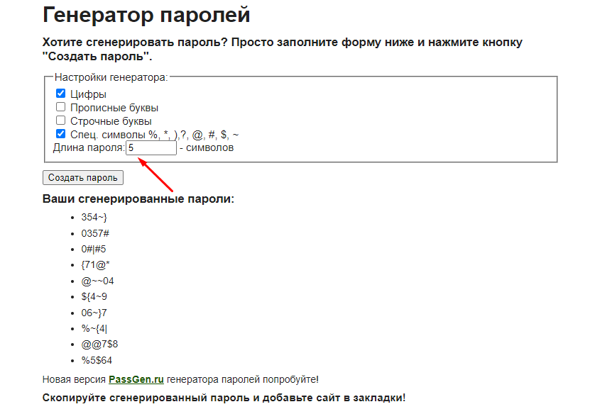 | Значительная (Major)
 |  |  | 2. Установить в настройках генератора длину пароля - "5"
 |  |  | 3. Нажать кнопку "Создать пароль"
BR-05 | Не срабатывает валидатор при вводе в поле "Длина пароля" пробела перед числом. | Открыть сайт: http://www.onlinepasswordgenerator.ru/ | 1. Выбрать в настройках генератора группы символов: Прописные буквы, Спец.символы | Появляется сообщение об ошибке с указанием интервала допустимых значений для ввода. | Не появляется сообщение об ошибке. Генерируется 10 паролей с количеством символов, указанных в поле "Длина пароля" после пробела. | 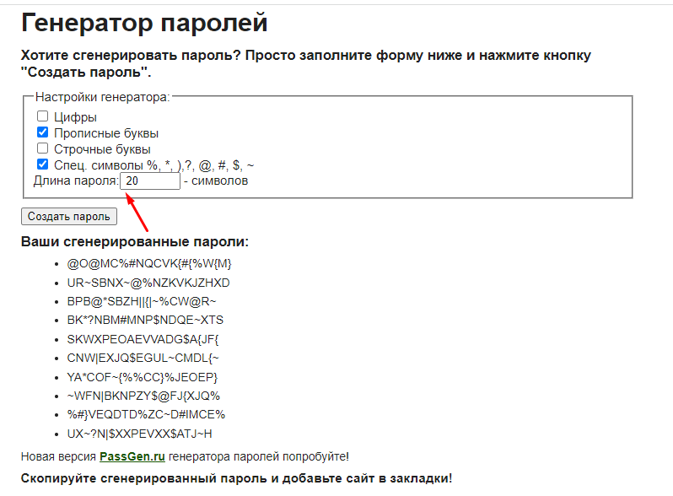 | Значительная (Major)
 |  |  | 2. Установить в настройках генератора длину пароля - " 20"
 |  |  | 3. Нажать кнопку "Создать пароль"
BR-06 | Не срабатывает валидатор при вводе в поле "Длина пароля" нуля перед числом. | Открыть сайт: http://www.onlinepasswordgenerator.ru/ | 1. Выбрать в настройках генератора группы символов: Прописные буквы, Спец.символы | Появляется сообщение об ошибке с указанием интервала допустимых значений для ввода. | Не появляется сообщение об ошибке. Генерируется 10 паролей с количеством символов, указанных в поле "Длина пароля" после нуля. | 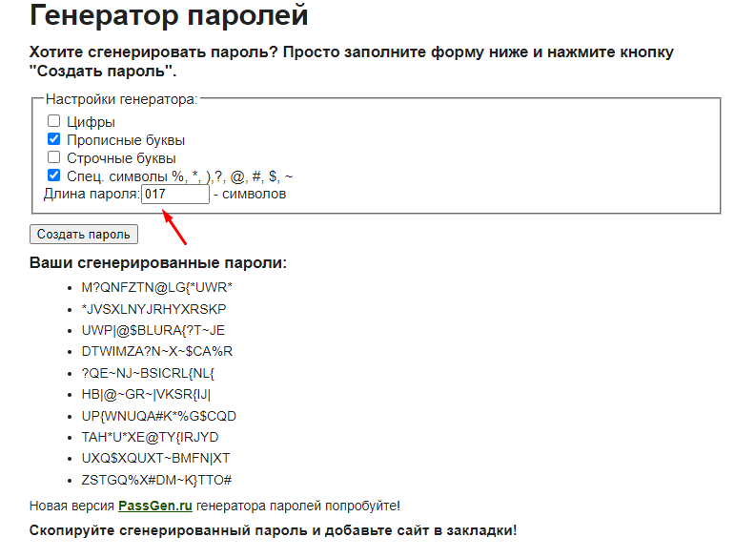 | Значительная (Major)
 |  |  | 2. Установить в настройках генератора длину пароля - "017"
 |  |  | 3. Нажать кнопку "Создать пароль"
BR-07 | Не срабатывает валидатор при вводе в поле "Длина пароля" точки между числами или после чисел. | Открыть сайт: http://www.onlinepasswordgenerator.ru/ | 1. Выбрать в настройках генератора группы символов: Строчные буквы, Спец.символы | Появляется сообщение об ошибке с указанием интервала допустимых значений для ввода. | Не появляется сообщение об ошибке. Генерируется 10 паролей с количеством символов, указанных в поле "Длина пароля" перед точкой. | 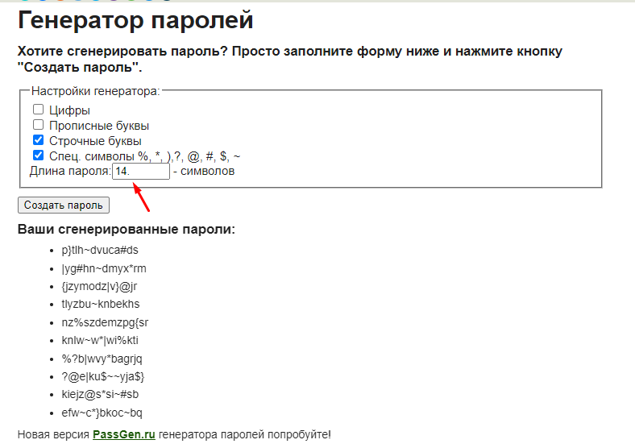 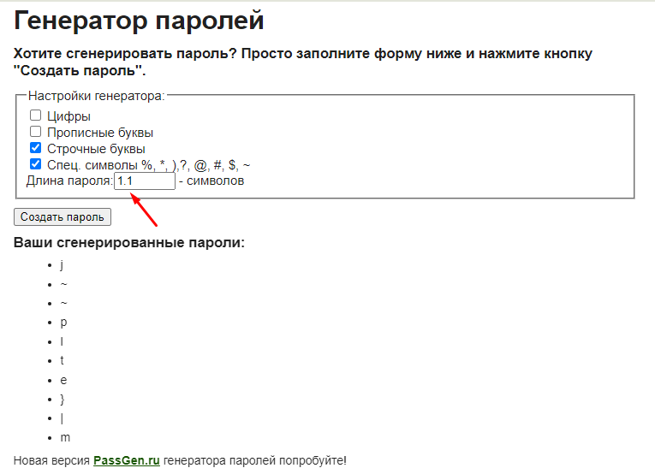 | Значительная (Major)
 |  |  | 2. Установить в настройках генератора длину пароля - "14." или "1.1"
 |  |  | 3. Нажать кнопку "Создать пароль"
BR-08 | Не срабатывает валидатор при вводе в поле "Длина пароля" символа "+" перед числом. | Открыть сайт: http://www.onlinepasswordgenerator.ru/ | 1. Выбрать в настройках генератора группы символов: Строчные буквы, Спец.символы | Появляется сообщение об ошибке с указанием интервала допустимых значений для ввода. | Не появляется сообщение об ошибке. Генерируется 10 паролей с количеством символов, указанных в поле "Длина пароля" после знака "+". | 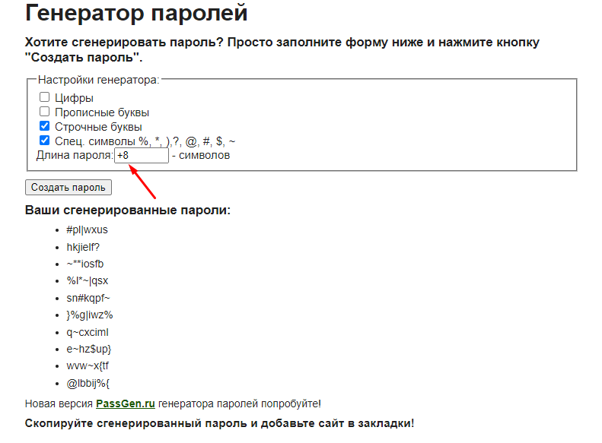 | Значительная (Major)
 |  |  | 2. Установить в настройках генератора длину пароля - "+8"
 |  |  | 3. Нажать кнопку "Создать пароль"
BR-09 | Валидатор не срабатывает, если не выбрано ни одной группы символов в настройках генератора. | Открыть сайт: http://www.onlinepasswordgenerator.ru/ | 1. Убрать все галочки из чекбоксов с группами символов в настройках генератора паролей | Появляется предупреждение о необходимости выбора одной или нескольких групп символов в настройках генератора. | Валидатор не срабатывает, группы символов проставляются в чекбоксах по умолчанию, пароли генерируются. | 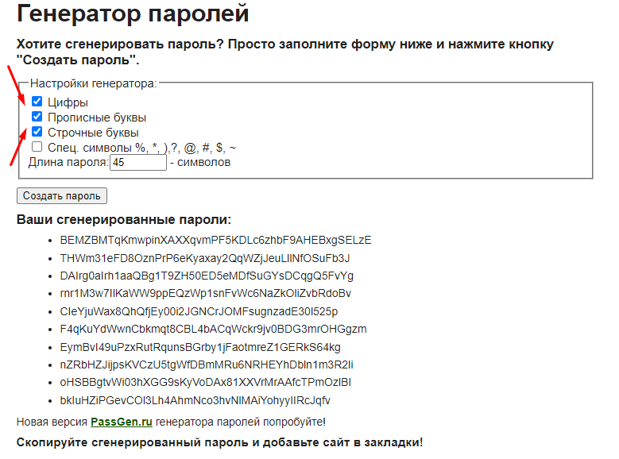 | Значительная (Major)
 |  |  | 2. Установить в настройках генератора длину пароля - "45"
 |  |  | 3. Нажать кнопку "Создать пароль"
BR-10-int | Некорректная орфография в разделе "О сайте" | Открыть сайт: http://www.onlinepasswordgenerator.ru/ | 1. Посмотреть в правую часть страницы - раздел "О сайте" | В разделе отображается текст: Часто в интернете при регистрации на различных сайтах, форумах, вконтакте, играх, майл.ру, wifi нас просят выбрать логин и пароль. С логином всё понятно, а как же быть с паролем? Использовать пароль в виде даты своего рождения или номера телефона небезопасно. Как же быть? Как защитить себя? Очень просто сгенерировать хороший взломостойкий пароль с помощью нашего онлайн генератора паролей. Достаточно всего лишь один раз запомнить пароль и вам больше никогда не придётся думать о своей безопасности в сети. Карта нашего сайта в html и XML. | В разделе отображается текст: Часто в интернете при регистрации на различных сайтах, форумах, вконтакте, играх, майл.ру, wifi нас просят выбрать логин и пароль. С логином всё понятно, а как же быть с паролем? Использовать пароль в виде даты своего рождения или номера телефона не безопасно. Как же быть? Как защитить себя? Очень просто сгенерировать хороший взломостойкий пароль с помощью нашего онлайн генератора паролей. Достаточно всего лишь один раз запомнить пароль и вам больше не когда не придётся думать о своей безопасности в сети. Карта нашего сайта в html и XML (Орфографические ошибки в тексте выделены красным цветом) | 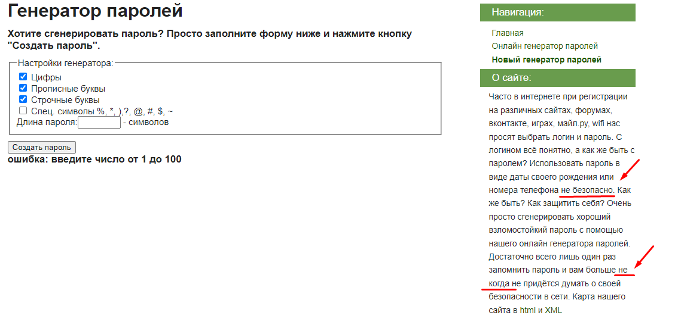 | Тривиальная (Trivial)

BR-11-int | Текст в разделах "Навигация" и "О сайте" выровнен неодинаково относительно заголовков разделов. | Открыть сайт: http://www.onlinepasswordgenerator.ru/ | 1. Посмотреть в правую часть страницы - разделы "Навигация" и "О сайте" | Текст в разделах "Навигация" и "О сайте" выровнен идентично относительно заголовков разделов (одинаковые отступы от начала раздела). | Текст в разделах "Навигация" и "О сайте" выровнен неодинаково относительно заголовков разделов (разные отступы от начала раздела). | 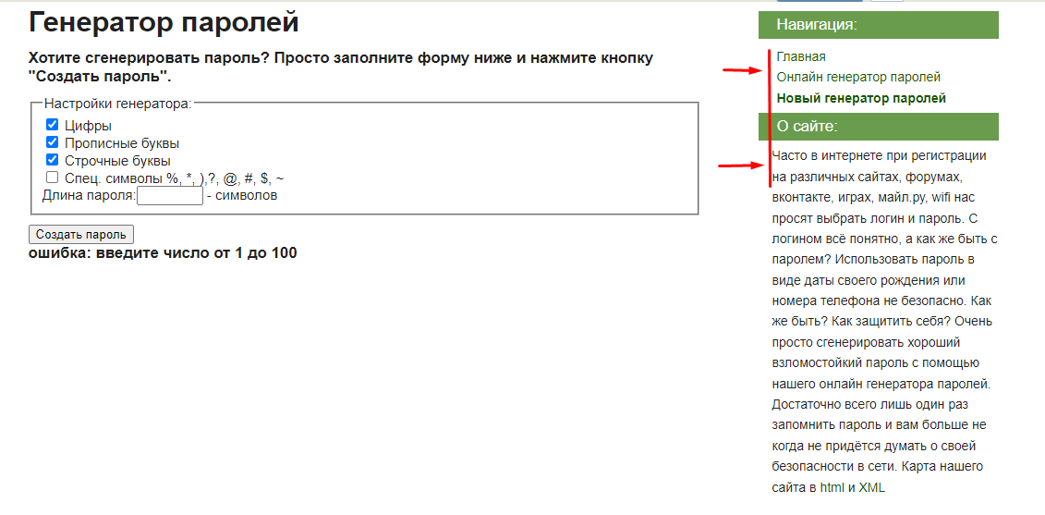 | Тривиальная (Trivial)

